Problema 8 curso
VIGAS A FLEXIÓN CON FRP. Momento ELU

Def en cara comprimida
epsilon c | 0.0017038001267 | k1= | 0.60998882403 |  | k2= | 0.36638192234
 |  |  | 0.60871779721 |  |  | 0.36723769192

FIBRA NEUTRA CON FRP
x= | 146.22414124

PROPIEDADES MATERIALES
fcd= | 16.666666667
fyd= | 434.7826087
As1= | 804.24771932 | sigma1 | 474.87826705 | COND | 434.7826087 | *Relación tensión-def lineal hasta plastificación
As2= | 226.19467106
h= | 400
d= | 350 | sigma 2 | 224.24026928 | COND | 224.24026928 | *Relación tensión-def lineal hasta plastificación
d'= | 50
b= | 250
Ef= | 170000 | epsilon f= | 0.0015487537484 | *Deformación límite en el FRP, conforme a guía utilizada
tf= | 1.4
bFRP | 200 | 263.28813723 | 146.27118735 | 355.93457757 | 173.20524094
Es | 200000 | 0.0015487537484 |  | 0.0020937328092
epsilon 0 | 0.0014082363671 | fib |  | CNR
Ec | 27000 | kb= | 0.81649658093 | 9.2002070281

 |  |  |  |  |  |  | VIGA SIN REFORZAR (Estado inicial)
 |  |  |  |  |  |  | k1 | 0.30321951156
 |  |  |  |  |  |  | k2 | 0.34406519466

 |  |  |  |  |  |  | x= | 130.83833213

 |  |  |  |  |  |  | epsilon c | 0.00068
 |  |  |  |  |  |  | epsilon s1 | 0.0011466396141
 |  |  |  |  |  |  | epsilon s2 | 0.0004229409041
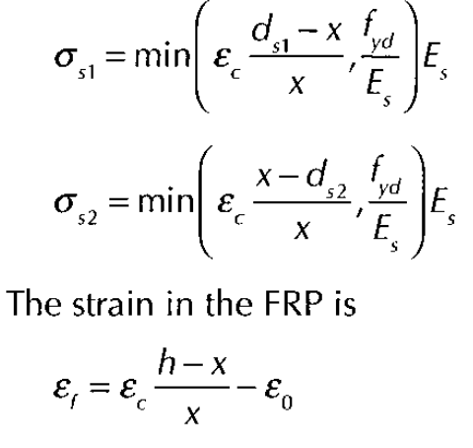
 |  |  |  |  |  |  | epsilon 0 | 0.0014082363671 | (Valor a introducir como deformación inicial en fibra inferior)
 |  |  |  | k1·fcd·b·x | 371646.2165
 |  |  |  |  | 370871.82148

 |  |  |  | As2·sigmas2= | 50721.953947 |  | Equilibrio
 |  |  |  |  | 50721.953947 |  | As1·Es·epsilon s1 | 184436.45891
 |  |  |  |  |  |  | As2·Es·epsilon s2 | 19133.395736
 |  |  |  | As1·sigmas1= | 349672.92144 |  | k1·fcd·b·x | 165303.06317
 |  |  |  |  | 349672.92144
 |  |  |  |  |  |  |  | 0
 |  |  |  | Af·Ef·epsilonf= | 73720.678424 | 263.28813723

 |  |  |  |  |  |  |  | 165303.06317
 |  |  |  |  | -1025.4294233
 |  |  |  |  |  |  |  | 39.672735161

 |  |  |  |  |  |  |  | 0.30321951156

 |  | Momento resistido |  |  |  |  | epsilon c | 0.00068
Mrd= | 129372229.41 | 129.37222941 | kNm

 |  |  |  |  |  |  |  |  | x (calculada)
 |  |  |  |  |  |  | Momento actuante | 56250000 | 130.83833213 | mm
 |  |  |  |  |  |  | *Con solver, igualar el la celda Q62 al momento actuante

